Main

今日阳历： | 2017-08-29 |  | 抽签前先抛弃杂念，双手合十默念 《南无大慈大悲救苦救难观世音菩萨》 三遍（南无读音为那谟）；然后默念 《弟子 - 《姓某名某》,出生于二零一七 丁酉年 七月初八 - 鸡年子时,现年0岁,家于 大牌 ：《一二三》, 门牌：《八八八》,街道：《永乐街》,区：《欢喜》,《新加坡》。因《 所要指点之事》之事。今日，谨自虔心诚意，焚香祷告，求取一签，请诸菩萨慈悲赐签指点。
今日农历： | 二零一七 丁酉年 七月初八 - 鸡
观 | 世 音 | 菩萨
姓名： | 《姓某名某》 | 0岁
Date of Birth : |  | 1
农历出生时间： | 二零一七 丁酉年 七月初八 - 鸡年 | 子时
大牌 ： | 《一二三》 | 第二签
门牌： | 《八八八》
街道： | 《永乐街》
区： | 《欢喜》
国家： | 《新加坡》
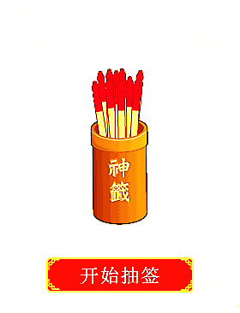
1

重新刷新

重新刷新

